Hoja1
P.P. | x | y | z | PALABRA | A | B | C | D | E | F | G
0 | 0 | 0 | 0 | P | 1 | 1 | 0 | 0 | 1 | 1 | 1 | PARA LETRA A, F, E
1 | 0 | 0 | 1 | O | 1 | 1 | 1 | 1 | 1 | 1 | 0
2 | 0 | 1 | 0 | P | 1 | 1 | 0 | 0 | 1 | 1 | 1 | x/yz | 00 | 01 | 11 | 10
3 | 0 | 1 | 1 | O | 1 | 1 | 1 | 1 | 1 | 1 | 0 | 0 | 1 | 1 | 1 | 1
4 | 1 | 0 | 0 | R | 1 | 0 | 0 | 0 | 1 | 1 | 0 | 1 | 1 | 1 | 1 | 1 | 1
5 | 1 | 0 | 1 | O | 1 | 1 | 1 | 1 | 1 | 1 | 0
6 | 1 | 1 | 0 | P | 1 | 1 | 0 | 0 | 1 | 1 | 1 | PARA LETRA B
7 | 1 | 1 | 1 | O | 1 | 1 | 1 | 1 | 1 | 1 | 0
 |  |  |  |  |  |  |  |  |  |  |  | x/yz | 00 | 01 | 11 | 10
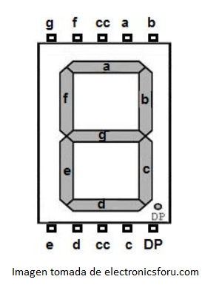
 |  |  |  |  |  |  |  |  |  |  |  | 0 | 1 | 1 | 1 | 1 | f2 = x' + y + z
 |  |  |  |  |  |  |  |  |  |  |  | 1 | 0 | 1 | 1 | 1

 |  |  |  |  |  |  |  |  |  |  |  | PARA LETRA C, D

 |  |  |  |  |  |  |  |  |  |  |  | x/yz | 00 | 01 | 11 | 10
 |  |  |  |  |  |  |  |  |  |  |  | 0 | 0 | 1 | 1 | 0 | f3 = z
 |  |  |  |  |  |  |  |  |  |  |  | 1 | 0 | 1 | 1 | 0

 |  |  |  |  |  |  |  |  |  |  |  | PARA G

 |  |  |  |  |  |  |  |  |  |  |  | x/yz | 00 | 01 | 11 | 10
 |  |  |  |  |  |  |  |  |  |  |  | 0 | 1 | 0 | 0 | 1 | f4 = yz' + x'z'
 |  |  |  |  |  |  |  |  |  |  |  | 1 | 0 | 0 | 0 | 1

 |  |  |  |  |  |  |  |  |  |  |  | x/yz | 00 | 01 | 11 | 10
 |  |  |  |  |  |  |  |  |  |  |  | 0
 |  |  |  |  |  |  |  |  |  |  |  | 1

 |  |  |  |  |  |  |  |  |  |  |  | x/yz | 00 | 01 | 11 | 10
 |  |  |  |  |  |  |  |  |  |  |  | 0
 |  |  |  |  |  |  |  |  |  |  |  | 1

 |  |  |  |  |  |  |  |  |  |  |  | x/yz | 00 | 01 | 11 | 10
 |  |  |  |  |  |  |  |  |  |  |  | 0
 |  |  |  |  |  |  |  |  |  |  |  | 1

